таб2
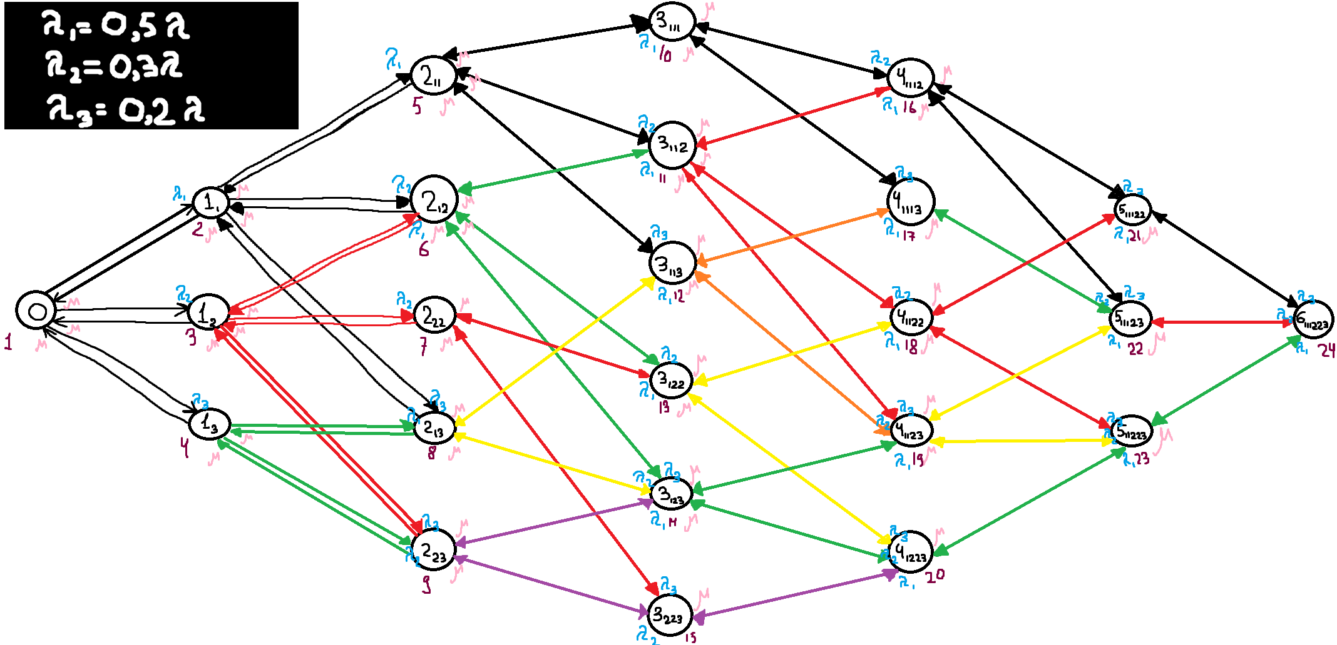
СИСТЕМА_2 |  | Номер состояния
Обозн. | Вер-ть |  | Нагрузка | П1 | 0.9000
0 | 0.1174 | 1 |  | П2 | 0.5400
11 | 0.1073 | 2 |  | П3 | 0.3600
12 | 0.0602 | 3 |  | Сумм. | 1.8000
13 | 0.0439 | 4 | Загрузка | П1 | 0.7180
211 | 0.0964 | 5 |  | П2 | 0.4386
212 | 0.0558 | 6 |  | П3 | 0.2730
222 | 0.0268 | 7 |  | Сумм. | 0.4765
213 | 0.0424 | 8 | Вероятность потери | П1 | 0.2146
223 | 0.0225 | 9 |  | П2 | 0.1466
3111 | 0.0866 | 10 |  | П3 | 0.2505
3112 | 0.051 | 11 |  | Сумм. | 0.4894
3113 | 0.0358 | 12 | Длина очереди | П1 | 0.6676
3122 | 0.0281 | 13 |  | П2 | 0.1466
3123 | 0.0208 | 14 |  | П3 | 0.0000
3223 | 0.0112 | 15 |  | Сумм. | 0.8142
41112 | 0.0462 | 16 | Число заявок находящихся в системе | П1 | 1.3856
41113 | 0.0316 | 17 |  | П2 | 0.5852
41122 | 0.0267 | 18 |  | П3 | 0.2730
41123 | 0.0187 | 19 |  | Сумм. | 2.2438 | b | 2
41223 | 0.0106 | 20 | Производительность | П1 | 0.3534 | lambda1 | 0.45
511122 | 0.0245 | 21 |  | П2 | 0.2304 | lambda2 | 0.27
511123 | 0.0168 | 22 |  | П3 | 0.1349 | lambda3 | 0.18
511223 | 0.0098 | 23 |  | Сумм. | 0.7188 | lambda | 0.9
6111223 | 0.0089 | 24

